المؤشرات الكلية

سوق العراق للاوراق المالية
جلسة الاثنين 2025/12/8 |  |  |  | تقرير أسعار الأسهم المتداولة واخبار الشركات
الجلسة (220)
الاسهم المتداولة المدرجة و OTC |  |  | 398,469,062 |  |  | قيمة الأسهم المتداولة المدرجة و OTC |  | 553,506,714 |  |  | صفقات الشركات المدرجة وOTC | 817
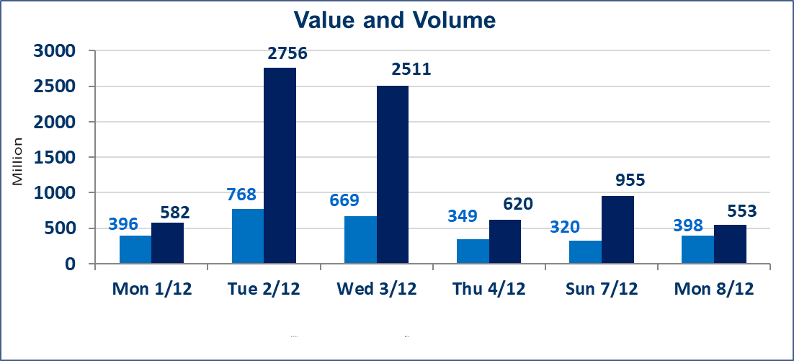
المؤشر60 ISX اليوم | 941.45 |  | نقطة |  |  | المؤشر15 ISX اليوم | 1178.30 | نقطة
المؤشر 60 ISX السابق | 946.96 |  | نقطة |  |  | المؤشر 15 ISX السابق | 1180.54 | نقطة
نسبة التغير | -0.58 |  | % |  |  | نسبة التغير | -0.19 | %
عدد النقاط | -5.51 |  | نقطة |  |  | عدد النقاط | -2.24 | نقطة

الشركات المدرجة | 104 | OTC | 15 | 119 |  | الشركات غير المتداولة المدرجة | 40 | OTC | 10 | 50
الشركات المتداولة | 50 | OTC | 2 | 52 |  | الشركات المرتفعة |  |  | 10
شركات الهيئة العامة |  |  |  | 4 |  | الشركات المنخفضة |  |  | 22
الموقوفة بقرار من هيأة الأوراق المالية |  |  |  | 10
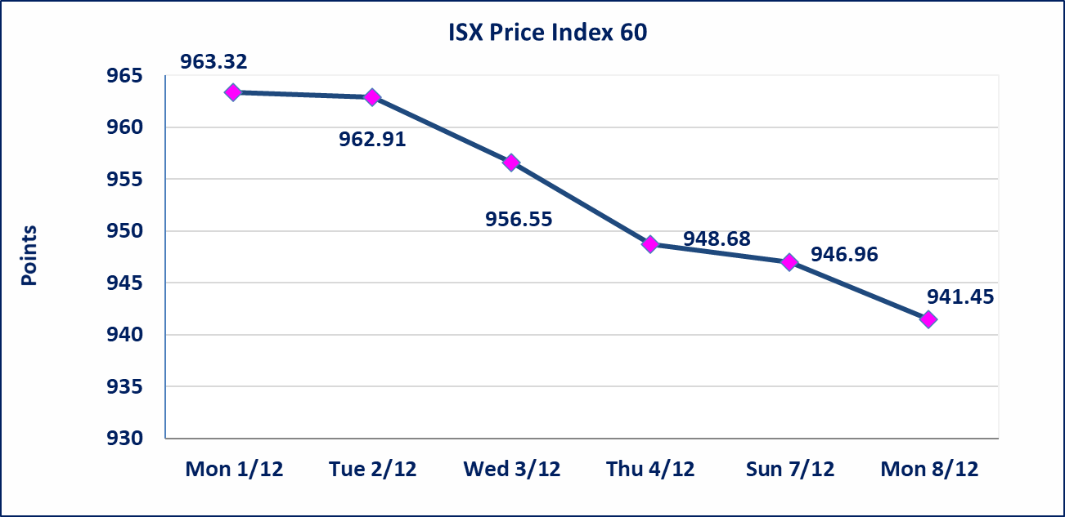
 |  |  |  |  |  | 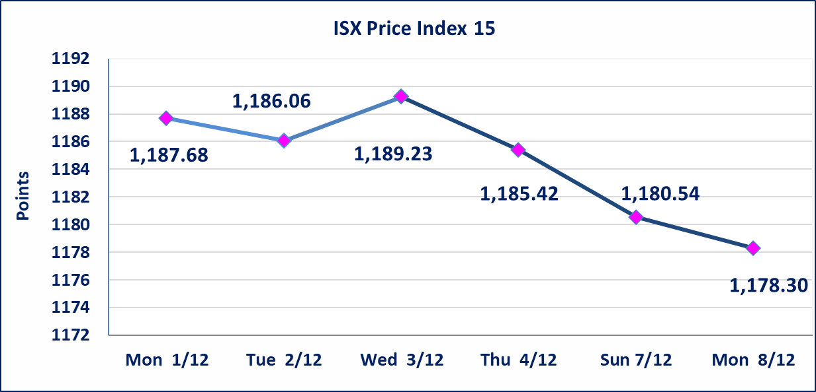
ايلاف للتامين (NELF) | تم البدء بعمليات ايداع شهادات اسهم المساهمين لشركة ايلاف للتامين إعتباراً من جلسة الاربعاء 2025/12/3 وسيتم اطلاق التداول إعتباراً من جلسة الاربعاء 2025/12/24 بعد ايداع 5% من رأس المال او بعد مرور (21) يوم من تاريخ بدء الايداع في منصة الشركات غير المدرجة ISX-OTC.
مدينة العاب الكرخ السياحية | استنادا الى كتاب هيأة الاوراق المالية المرقم 434/2 في 2025/11/27 وقرار الهيئة العامة لشركة مدينة العاب الكرخ السياحية المنعقد في 2025/9/30 زيادة راس المال الشركة حسب المادة (55/رابعا) من قانون الشركات تحديد سعر السهم الواحد (5.500) دينار
سندات بناء الاصدارية الثانية فئة مليون | تم ايقاف التداول على سندات بناء الاصدارية الثانية فئة (1,000,000) دينار اعتبارا من جلسة 2025/12/2 لكون تاريخ اطفاء الفئة 2025/12/16.
كوردستان للتامين (NKUI) | تم البدء بعمليات ايداع شهادات اسهم المساهمين لشركة كوردستان الدولي للتامين إعتباراً من جلسة الاحد 2025/11/23 وسيتم اطلاق التداول إعتباراً من جلسة الاحد 2025/12/14 بعد ايداع 5% من رأس المال او بعد مرور (21) يوم من تاريخ بدء الايداع في منصة الشركات غير المدرجة ISX-OTC.
الحد الأعلى والادنى للتغير في السعر | نسبة التغير في المنصة النظامية (15%)، نسبة التغير في المنصة الثانية (20%)، نسبة التغير في المنصة الثالثة (5%) إرتفاعاً وإنخفاضاً من سعر الاغلاق السابق.
Web site : www.isx-iq.net E-mail : info-isx@isx-iq.net |  |  |  |  | 07834000034 - 07711211522 : ص . ب :3607 العلوية الهاتف |  |  |  |  |  | بغداد /الكرادة/ قرب المسرح الوطني /مجاور مصرف الخليج التجاري

نسبة التغير
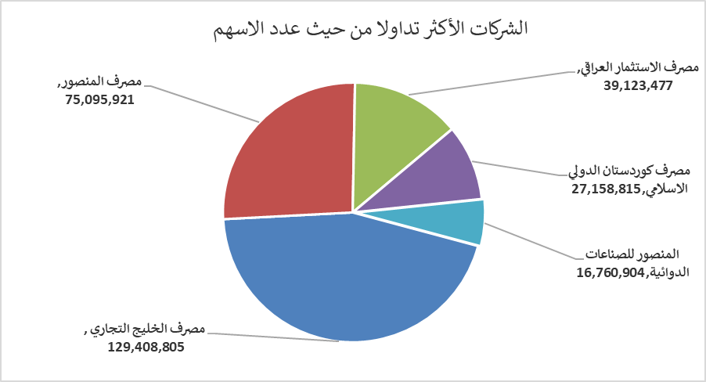
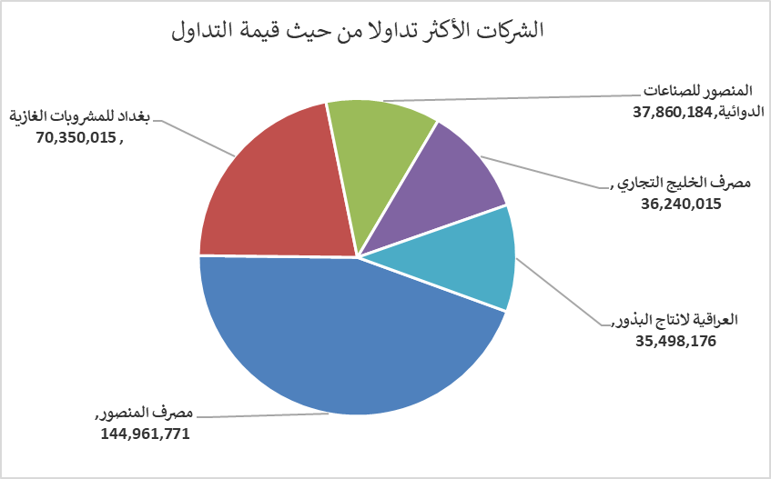
الشركات الأكثر ارتفاعاً وانخفاضاً

نسبة التغير لاسعار الاغلاق الاكثر ارتفاعاً |  |  |  | نسبة التغير لاسعار الاغلاق الاكثر انخفاضاً
اسم الشركة | اغلاق | التغير(%) | الاسهم المتداولة | اسم الشركة | اغلاق | التغير (%) | الاسهم المتداولة
بابل للإنتاج الحيواني والنباتي | 10.500 | 11.70 | 976,410 | الخليج للتأمين وأعادة التامين | 0.500 | -9.09 | 772,295
الصناعات المعدنية والدراجات | 2.100 | 10.53 | 907,633 | مصرف القابض الاسلامي | 0.100 | -9.09 | 2,000,000
انتاج الالبسة الجاهزة | 2.550 | 7.59 | 2,532,004 | الحديثة للانتاج الحيواني | 0.430 | -8.51 | 555,843
مصرف الاستثمار العراقي | 0.220 | 4.76 | 39,123,477 | العراقية لتصنيع التمور | 2.330 | -6.80 | 222,141
العراقية للاعمال الهندسية | 4.700 | 4.44 | 100,000 | مصرف الموصل | 0.140 | -6.67 | 16,118,182

الشركات الاكثر نشاطا حسب الاسهم المتداولة (حجم التداول) |  |  |  | الشركات الاكثر نشاطا حسب القيمة المتداولة
اسم الشركة | اغلاق | التغير(%) | الاسهم المتداولة | اسم الشركة | اغلاق | التغير (%) | القيمة المتداولة
مصرف الخليج التجاري | 0.280 | -3.45 | 129,408,805 | مصرف المنصور | 1.930 | -1.03 | 144,961,771
مصرف المنصور | 1.930 | -1.03 | 75,095,921 | بغداد للمشروبات الغازية | 5.210 | -0.57 | 70,350,015
مصرف الاستثمار العراقي | 0.220 | 4.76 | 39,123,477 | المنصور للصناعات الدوائية | 2.260 | 0.00 | 37,860,184
مصرف كوردستان الدولي الاسلامي | 1.100 | 0.00 | 27,158,815 | مصرف الخليج التجاري | 0.280 | -3.45 | 36,240,015
المنصور للصناعات الدوائية | 2.260 | 0.00 | 16,760,904 | العراقية لانتاج البذور | 4.650 | 1.09 | 35,498,176

